Indtægter
Indtægter
 |  | Indtast beløb | Vælg hvor ofte du modtager beløbet | Bemærk, at der kommer en forklaring frem, når du holder musen over felterne med beløb.
Indkomst
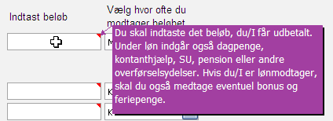
 | Udbetalt løn for husstanden

Øvrige indtægter
 | Børne- og ungeydelse

 | Børnebidrag

 | Ægtefællebidrag

 | Boligstøtte

 | Andre tilskud

 | << Tilbage til startsiden | Fortsæt til udgifter >>

Resultat
Rådighedsbeløb | kr. -
Bolig | kr. -
Husstandsudgifter | kr. -
Transport | kr. -
Forsikringer | kr. -
Opsparing/afdrag | kr. -
Dit budgetoverblik

Indtægter
 | Løn | kr. -
 | Øvrige indtægter | kr. -
 | Indtægter i alt | kr. -

Udgifter
 | Bolig | kr. -
 | Husstandsudgifter | kr. -
 | Transport | kr. -
 | Forsikringer | kr. -
 | Opsparing/afdrag | kr. -
 | Udgifter i alt | kr. -

Rådighedsbeløb |  | kr. -

 | << Tilbage til indtægter
 | << Tilbage til udgifter

 | Overblikket viser en gennemsnitligt måned og kan give dig et billede af, hvordan din økonomi hænger sammen.

 | Denne budgetmodel er kun vejledende og kan ikke erstatte almindelig individuel rådgivning. Express Bank stiller budgetmodellen til rådighed men
 | fraskriver sig ethvert ansvar for brugen og resultatet af modellen, ligesom budgetmodellen ikke kan betragtes som rådgivning fra Express Banks side.

